Ark1
Lagnavn/Årgang: Kontaktperson: Telefon: Kommentar til bestilling:
 |  |  | 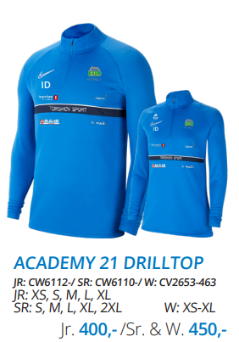 | 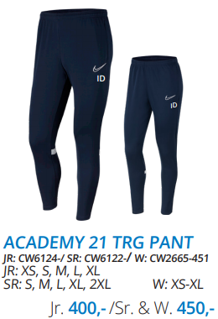 | 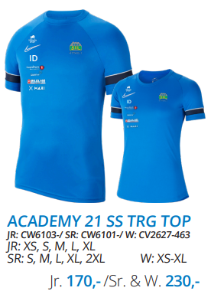 | 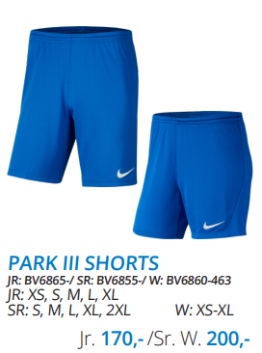 | 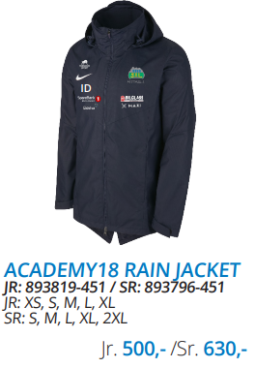 | 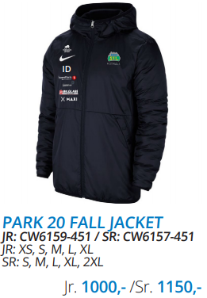 | 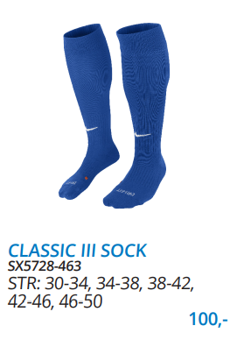 | 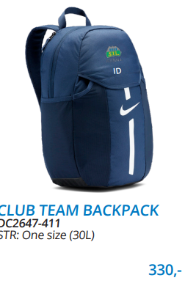
Spillerens navn | Kommentar | Initialer

 |  | Antall 122-128 | 0 | 0 | 0 | 0 | 0 | 0 | 0 | 0

 |  | Antall 128-137 | 0 | 0 | 0 | 0 | 0 | 0 | 0

 |  | Antall 137-147 | 0 | 0 | 0 | 0 | 0 | 0 | 0

 |  | Antall 147-158 | 0 | 0 | 0 | 0 | 0 | 0 | 0

 |  | Antall 158-170 | 0 | 0 | 0 | 0 | 0 | 0 | 0

 |  | Antall XS | 0 | 0 | 0 | 0 | 0 | 0 | 0
 |  | Antall S | 0 | 0 | 0 | 0 | 0 | 0

 |  | Antall M | 0 | 0 | 0 | 0 | 0 | 0

 |  | Antall L | 0 | 0 | 0 | 0 | 0 | 0

 |  | Antall XXL | 0 | 0 | 0 | 0 | 0 | 0
 |  |  |  |  |  |  |  |  |  | 0
 |  | Antall totalt | 0 | 0 | 0 | 0 | 0 | 0
 |  |  |  |  |  |  |  |  | 0

